Home
TESTE DISC
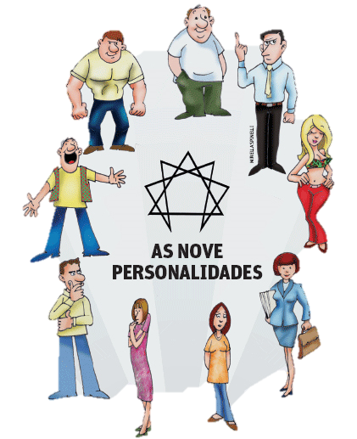
Você custuma ser: Mandão ou obediente? Sociável ou tímido? Calmo ou agitado? Rígido ou flexível?
Para se posicionar no lugar mais adequado é fundamental que você conheça seu perfil comportamental,
que reflete na maneira como você interage com o mundo ao seu redor.

A teoria DISC, cuja base teórica foi publicada em 1928, pelo Ph.D. em Psicologia, Willian Marston conclui que
uma parte importante do comportamento humano poderia ser analisada por meio de quatro grandes características:
dominância, influência, estabilidade e conformidade.

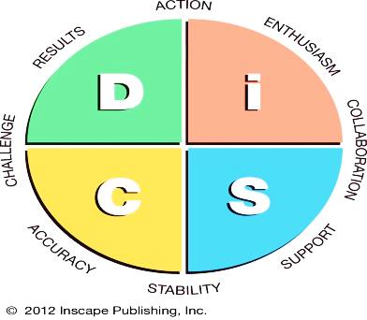
Faça o teste e descubra qual destas características se aproximam mais do seu comportamento.
Faça o teste para todas as característa e veja o resultado ao final.
Dominância
Estabilidade

Resultado
Infuência
Conformidade

Dominância
Voltar
Análise de dominância

Você é:
1 | Extremamente gentil | Gentil |  | Meio-termo | Agressivo |  | Extremamente agressivo | Resultado
 | 0 | 1 | 2 | 2.5 | 3 | 4 | 5

2 | Não confronta | Evita confrontos |  | Meio-termo | Confrontador |  | Muito confrontador | Resultado
 | 0 | 1 | 2 | 2.5 | 3 | 4 | 5

3 | Não exigente | Pouco exigente |  | Meio-termo | Exigente |  | Muito exigente | Resultado
 | 0 | 1 | 2 | 2.5 | 3 | 4 | 5

4 | Muito obediente | Obediente |  | Meio-termo | Dominannte |  | Muito dominante | Resultado
 | 0 | 1 | 2 | 2.5 | 3 | 4 | 5

5 | Muito cooperante | Cooperante |  | Meio-termo | Competitivo |  | Muito competitivo | Resultado
 | 0 | 1 | 2 | 2.5 | 3 | 4 | 5

6 | Muito tolerante | Tolerante |  | Meio-termo | Intolerante |  | Muito intolerante | Resultado
 | 0 | 1 | 2 | 2.5 | 3 | 4 | 5

7 | Muito harmonioso | Harmonioso |  | Meio-termo | Questionador |  | Muito questionador | Resultado
 | 0 | 1 | 2 | 2.5 | 3 | 4 | 5

8 | Muito indeciso | Indeciso |  | Meio-termo | Decidido |  | Muito decidido | Resultado
 | 0 | 1 | 2 | 2.5 | 3 | 4 | 5

9 | Muito cauteloso | Cauteloso |  | Meio-termo | Ousado |  | Muito ousado | Resultado
 | 0 | 1 | 2 | 2.5 | 3 | 4 | 5

10 | Muito conciliador | Conciliador |  | Meio-termo | Conflitivo |  | Muito conflitivo | Resultado
 | 0 | 1 | 2 | 2.5 | 3 | 4 | 5

Total |  |  |  |  |  |  |  | 0

Influência
Voltar
Análise de influência

Você é:
1 | Muito introvertido | Introvertido |  | Meio-termo | Extrovertido |  | Muito extrovertido | Resultado
 | 0 | 1 | 2 | 2.5 | 3 | 4 | 5

2 | Muito calado | Calado |  | Meio-termo | Falante |  | Muito falante | Resultado
 | 0 | 1 | 2 | 2.5 | 3 | 4 | 5

3 | Muito discreto | Discreto |  | Meio-termo | Pouco discreto |  | Indiscreto | Resultado
 | 0 | 1 | 2 | 2.5 | 3 | 4 | 5

4 | Muito fechado | Fechado |  | Meio-termo | Sociável |  | Muito sociável | Resultado
 | 0 | 1 | 2 | 2.5 | 3 | 4 | 5

5 | Muito retraído | Retraído |  | Meio-termo | Expansivo |  | Muito expansivo | Resultado
 | 0 | 1 | 2 | 2.5 | 3 | 4 | 5

6 | Muito sério | Sério |  | Meio-termo | Brincalhão |  | Muito brincalhão | Resultado
 | 0 | 1 | 2 | 2.5 | 3 | 4 | 5

7 | Odeia festas | Evita festas |  | Meio-termo | Gosta de festas |  | Adora festas | Resultado
 | 0 | 1 | 2 | 2.5 | 3 | 4 | 5

8 | Muito frio | Frio |  | Meio-termo | Caloroso |  | Muito caloroso | Resultado
 | 0 | 1 | 2 | 2.5 | 3 | 4 | 5

9 | Muito inibido | Inibido |  | Meio-termo | Desinibido |  | Muito desinibido | Resultado
 | 0 | 1 | 2 | 2.5 | 3 | 4 | 5

10 | Sem emoção | Pouco emotivo |  | Meio-termo | Emotivo |  | Muito emotivo | Resultado
 | 0 | 1 | 2 | 2.5 | 3 | 4 | 5

Total |  |  |  |  |  |  |  | 0

Estabilidade
Voltar
Análise de estabilidade

Você é:
1 | Muito intranquilo | Intranquilo |  | Meio-termo | Tranquilo |  | Muito tranquilo | Resultado
 | 0 | 1 | 2 | 2.5 | 3 | 4 | 5

2 | Muito rápido | Rápido |  | Meio-termo | Lento |  | Muito lento | Resultado
 | 0 | 1 | 2 | 2.5 | 3 | 4 | 5

3 | Muito instável | Instável |  | Meio-termo | Estável |  | Muito estável | Resultado
 | 0 | 1 | 2 | 2.5 | 3 | 4 | 5

4 | Muito impaciente | Impaciente |  | Meio-termo | Paciente |  | Muito paciente | Resultado
 | 0 | 1 | 2 | 2.5 | 3 | 4 | 5

5 | Muito agitado | Agitado |  | Meio-termo | Calmo |  | Muito calmo | Resultado
 | 0 | 1 | 2 | 2.5 | 3 | 4 | 5

6 | Muito ansioso | Ansioso |  | Meio-termo | Sereno |  | Muito sereno | Resultado
 | 0 | 1 | 2 | 2.5 | 3 | 4 | 5

7 | Muda demais | Busca mudanças |  | Meio-termo | Evita mudanças |  | Odeia mudanças | Resultado
 | 0 | 1 | 2 | 2.5 | 3 | 4 | 5

8 | Muito acelerado | Acelerado |  | Meio-termo | Vagoroso |  | Muito vagoroso | Resultado
 | 0 | 1 | 2 | 2.5 | 3 | 4 | 5

9 | Muito impulsivo | Impulsivo |  | Meio-termo | Reflexivo |  | Muito reflexivo | Resultado
 | 0 | 1 | 2 | 2.5 | 3 | 4 | 5

10 | Odeia rotina | Evita rotina |  | Meio-termo | Gosta de rotina |  | Adora rotina | Resultado
 | 0 | 1 | 2 | 2.5 | 3 | 4 | 5

Total |  |  |  |  |  |  |  | 0

Conformidade
Voltar
Análise de conformidade

Você é:
1 | Odeia detalhes | Pouco detalhista |  | Meio-termo | Detalhista |  | Muito detalhista | Resultado
 | 0 | 1 | 2 | 2.5 | 3 | 4 | 5

2 | Muito desorganizado | Desorganizado |  | Meio-termo | Organizado |  | Muito organizado | Resultado
 | 0 | 1 | 2 | 2.5 | 3 | 4 | 5

3 | Improvisa demais | Improvisa |  | Meio-termo | Previsível |  | Muito previsível | Resultado
 | 0 | 1 | 2 | 2.5 | 3 | 4 | 5

4 | Flexível demais | Flexível |  | Meio-termo | Inflexível |  | Muito inflexível | Resultado
 | 0 | 1 | 2 | 2.5 | 3 | 4 | 5

5 | Muito intuitivo | Intuitivo |  | Meio-termo | Analítico |  | Muito analítico | Resultado
 | 0 | 1 | 2 | 2.5 | 3 | 4 | 5

6 | Muito criativo | Criativo |  | Meio-termo | Conservador |  | Muito conservador | Resultado
 | 0 | 1 | 2 | 2.5 | 3 | 4 | 5

7 | Muito adaptável | Adaptável |  | Meio-termo | Rígido |  | Muito rígido | Resultado
 | 0 | 1 | 2 | 2.5 | 3 | 4 | 5

8 | Muito informal | Informal |  | Meio-termo | Formal |  | Muito formal | Resultado
 | 0 | 1 | 2 | 2.5 | 3 | 4 | 5

9 | Muito indisciplinado | Indisciplinado |  | Meio-termo | Disciplinado |  | Muito disciplinado | Resultado
 | 0 | 1 | 2 | 2.5 | 3 | 4 | 5

10 | Muito arbitrário | Arbitrário |  | Meio-termo | Metódico |  | Muito metódico | Resultado
 | 0 | 1 | 2 | 2.5 | 3 | 4 | 5

Total |  |  |  |  |  |  |  | 0

Resultado
Voltar
TESTE DISC

Análise dos resultados
 |  |  | Considerações:
Dominância (D): | 0 | Baxíssima intensidade | Se quiser assegurar-se de que preencheu o teste corretamente, peça a uma pessoa de sua confiança - e que seja bastante sincera - faça o teste, colocando-se em seu lugar. Em seguida, compare os resultados. Quanto mais próximos forem os números, maior será a probabilidade de que você tenha preenchido o teste corretamente. Se houver diferenças significativas, analise a opinião da pessoa que fez seu teste e peça que ela exemplifique suas discordâncias. Se houver um impasse, convide uma terceira pessoa para tirar dúvidas. Você pode até repetir a aplicação do teste, mas é desnecessário uma vez que a personalidade em adultos é relativamente estável e o resultado não mudará muito. Se você preencheu corretamente, uma vez será suficiente.
Influência (I): | 0 | Baxíssima intensidade
Estabilidade (S): | 0 | Baxíssima intensidade
Conformidade (C): | 0 | Baxíssima intensidade

Exemplos:
Se uma pessoa apresenta D=41, I=25, S=10 e C=15, isso significa que ela tem dominancia altíssima, influência média, estabilidade baixíssima e conformidade baixa.
Se apresenta D=10, I=15, S=39 e C=25, isso significa que ela tem dominância baixíssima, influência baixa, estabilidade alta e conformidade média.

De 41 a 50 pontos: | Altíssima intensidade
De 30 a 40 pontos: | Alta intensidade
De 20 a 29 pontos: | Média intensidade
De 11 a 19 pontos: | Baixa intensidade
De 0 a 10 pontos: | Baxíssima intensidade

